Trimestrales
Precios corrientes por años y trimestres según Producto Interior Bruto y sus componentes

Millones de Euros
 | Gasto en consumo final de los hogares |  | Gasto en consumo final de las AA.PP. e ISFLSH |  | Total gasto en consumo final |  | Inversión en viviendas |  | Resto de inversión |  | Total formación bruta de capital |  | Demanda regional |  | Demanda externa |  | PIB
 | Datos brutos | Datos ajustados de estacionalidad | Datos brutos | Datos ajustados de estacionalidad | Datos brutos | Datos ajustados de estacionalidad | Datos brutos | Datos ajustados de estacionalidad | Datos brutos | Datos ajustados de estacionalidad | Datos brutos | Datos ajustados de estacionalidad | Datos brutos | Datos ajustados de estacionalidad | Datos brutos | Ciclo Tendencia | Datos brutos | Datos ajustados de estacionalidad

2010T1 | 23,739.30 | 23,584.14 | 8,926.56 | 8,885.51 | 32,665.86 | 32,469.65 | 2,615.97 | 2,551.26 | 6,150.73 | 6,245.14 | 8,766.69 | 8,796.40 | 41,432.56 | 41,266.05 | 5,595.63 | 5,870.31 | 47,028.19 | 47,136.37
2010T2 | 24,525.92 | 23,816.10 | 8,991.77 | 8,970.39 | 33,517.69 | 32,786.49 | 2,675.78 | 2,629.23 | 6,382.64 | 6,287.48 | 9,058.42 | 8,916.71 | 42,576.11 | 41,703.20 | 4,718.73 | 5,544.65 | 47,294.84 | 47,247.85
2010T3 | 22,592.43 | 23,519.67 | 8,945.34 | 9,048.98 | 31,537.77 | 32,568.65 | 2,501.30 | 2,510.88 | 6,312.94 | 6,511.55 | 8,814.23 | 9,022.42 | 40,352.00 | 41,591.08 | 6,791.68 | 5,848.68 | 47,143.68 | 47,439.76
2010T4 | 23,878.54 | 23,816.28 | 9,026.61 | 8,985.40 | 32,905.15 | 32,801.68 | 2,097.74 | 2,199.43 | 7,010.05 | 6,812.18 | 9,107.80 | 9,011.61 | 42,012.95 | 41,813.29 | 5,877.30 | 5,719.70 | 47,890.25 | 47,532.99
2011T1 | 24,309.31 | 24,006.11 | 9,025.99 | 8,986.17 | 33,335.31 | 32,992.29 | 2,254.96 | 2,184.33 | 7,049.45 | 7,128.81 | 9,304.41 | 9,313.14 | 42,639.71 | 42,305.43 | 4,855.40 | 5,345.43 | 47,495.11 | 47,650.86
2011T2 | 25,174.24 | 24,471.13 | 9,015.30 | 8,995.29 | 34,189.54 | 33,466.41 | 1,811.74 | 1,803.51 | 7,313.28 | 7,235.08 | 9,125.03 | 9,038.59 | 43,314.57 | 42,505.01 | 4,392.68 | 5,186.32 | 47,707.25 | 47,691.33
2011T3 | 23,975.63 | 24,881.83 | 8,808.89 | 8,907.89 | 32,784.52 | 33,789.72 | 1,773.88 | 1,777.95 | 7,264.99 | 7,450.12 | 9,038.87 | 9,228.07 | 41,823.39 | 43,017.79 | 5,835.52 | 4,944.16 | 47,658.91 | 47,961.95
2011T4 | 24,722.28 | 24,822.39 | 8,937.52 | 8,898.36 | 33,659.80 | 33,720.75 | 1,606.89 | 1,681.68 | 7,328.96 | 7,142.67 | 8,935.85 | 8,824.34 | 42,595.65 | 42,545.10 | 5,844.89 | 5,452.57 | 48,440.54 | 47,997.67
2012T1 | 25,627.63 | 25,168.40 | 8,835.32 | 8,794.88 | 34,462.96 | 33,963.28 | 1,587.73 | 1,541.01 | 7,186.25 | 7,260.75 | 8,773.97 | 8,801.76 | 43,236.93 | 42,765.04 | 4,649.44 | 5,247.85 | 47,886.37 | 48,012.88
2012T2 | 25,605.88 | 24,933.40 | 8,583.41 | 8,566.31 | 34,189.28 | 33,499.71 | 1,532.57 | 1,523.01 | 7,147.98 | 7,068.39 | 8,680.54 | 8,591.40 | 42,869.83 | 42,091.12 | 5,154.25 | 5,876.99 | 48,024.07 | 47,968.11
2012T3 | 23,858.03 | 24,885.65 | 8,289.46 | 8,379.05 | 32,147.48 | 33,264.71 | 1,466.15 | 1,475.66 | 6,875.41 | 7,076.49 | 8,341.55 | 8,552.15 | 40,489.04 | 41,816.85 | 7,306.36 | 6,274.04 | 47,795.40 | 48,090.89
2012T4 | 24,493.63 | 24,597.71 | 8,216.57 | 8,184.51 | 32,710.20 | 32,782.23 | 1,391.39 | 1,438.16 | 7,066.72 | 6,870.71 | 8,458.11 | 8,308.87 | 41,168.31 | 41,091.10 | 6,957.57 | 6,668.74 | 48,125.88 | 47,759.84
2013T1 | 25,065.61 | 24,885.84 | 8,102.20 | 8,070.17 | 33,167.81 | 32,956.01 | 1,461.65 | 1,435.46 | 6,768.31 | 6,898.81 | 8,229.96 | 8,334.27 | 41,397.78 | 41,290.28 | 6,295.01 | 6,490.35 | 47,692.79 | 47,780.62
2013T2 | 25,424.12 | 24,489.54 | 8,009.08 | 7,994.51 | 33,433.19 | 32,484.05 | 1,350.47 | 1,328.93 | 6,525.42 | 6,398.33 | 7,875.89 | 7,727.26 | 41,309.09 | 40,211.31 | 6,713.88 | 7,724.84 | 48,022.96 | 47,936.15
2013T3 | 24,032.40 | 25,036.69 | 8,115.33 | 8,193.87 | 32,147.73 | 33,230.56 | 1,290.74 | 1,300.48 | 6,598.03 | 6,774.41 | 7,888.77 | 8,074.89 | 40,036.50 | 41,305.45 | 7,604.52 | 6,729.63 | 47,641.02 | 48,035.08
2013T4 | 24,936.22 | 25,046.27 | 8,101.07 | 8,069.14 | 33,037.29 | 33,115.41 | 1,346.52 | 1,384.52 | 7,035.89 | 6,856.10 | 8,382.41 | 8,240.62 | 41,419.71 | 41,356.03 | 7,119.04 | 6,787.63 | 48,538.75 | 48,143.66
2014T1 | 25,542.89 | 25,133.24 | 8,140.46 | 8,114.60 | 33,683.35 | 33,247.84 | 1,530.98 | 1,493.73 | 6,403.96 | 6,486.12 | 7,934.94 | 7,979.85 | 41,618.29 | 41,227.69 | 6,538.23 | 7,047.86 | 48,156.52 | 48,275.55
2014T2 | 26,577.77 | 25,808.63 | 8,242.79 | 8,230.29 | 34,820.56 | 34,038.92 | 1,550.72 | 1,544.29 | 6,591.88 | 6,502.35 | 8,142.60 | 8,046.64 | 42,963.16 | 42,085.56 | 5,787.41 | 6,535.97 | 48,750.57 | 48,621.52
2014T3 | 24,613.93 | 25,697.29 | 8,207.76 | 8,280.92 | 32,821.68 | 33,978.20 | 1,655.77 | 1,653.88 | 6,719.55 | 6,901.38 | 8,375.32 | 8,555.27 | 41,197.01 | 42,533.47 | 7,582.79 | 6,650.12 | 48,779.80 | 49,183.59
2014T4 | 25,870.42 | 25,965.86 | 8,352.47 | 8,317.67 | 34,222.89 | 34,283.53 | 1,581.85 | 1,627.42 | 7,294.88 | 7,120.41 | 8,876.72 | 8,747.83 | 43,099.62 | 43,031.36 | 6,985.39 | 6,659.87 | 50,085.00 | 49,691.24
2015T1 | 27,000.17 | 26,651.51 | 8,386.57 | 8,363.04 | 35,386.74 | 35,014.55 | 1,712.81 | 1,668.11 | 6,903.75 | 7,014.65 | 8,616.56 | 8,682.76 | 44,003.30 | 43,697.31 | 6,603.69 | 6,996.28 | 50,606.99 | 50,693.59
2015T2 | 27,526.77 | 26,647.11 | 8,439.05 | 8,430.54 | 35,965.82 | 35,077.65 | 1,671.66 | 1,661.19 | 7,277.49 | 7,194.12 | 8,949.14 | 8,855.31 | 44,914.96 | 43,932.95 | 6,568.59 | 7,398.85 | 51,483.55 | 51,331.81
2015T3 | 25,993.00 | 27,143.00 | 8,507.87 | 8,580.57 | 34,500.87 | 35,723.58 | 1,704.87 | 1,711.87 | 6,966.51 | 7,133.82 | 8,671.38 | 8,845.68 | 43,172.24 | 44,569.26 | 8,180.27 | 7,272.95 | 51,352.51 | 51,842.21
2015T4 | 27,319.71 | 27,398.03 | 8,711.31 | 8,670.64 | 36,031.02 | 36,068.67 | 1,538.05 | 1,586.22 | 7,341.62 | 7,146.78 | 8,879.67 | 8,733.01 | 44,910.69 | 44,801.68 | 8,040.34 | 7,724.80 | 52,951.03 | 52,526.47
2016T1 | 28,117.49 | 27,824.89 | 8,688.74 | 8,661.20 | 36,806.23 | 36,486.09 | 1,805.69 | 1,780.23 | 7,153.41 | 7,290.16 | 8,959.10 | 9,070.39 | 45,765.33 | 45,556.48 | 7,123.59 | 7,451.98 | 52,888.92 | 53,008.46
...
(1) Aportación al crecimiento del PIB

Fuente: Dirección General de Economía e Industria. Comunidad de Madrid

Evolución de la tasa de variación intertrimestral del PIB
 |  |  |  |  |  |  |  |  |  |  |  |  |  |  |  | 2015 | I
Porcentajes |  |  |  |  |  |  |  |  |  |  |  |  |  |  |  |  | II
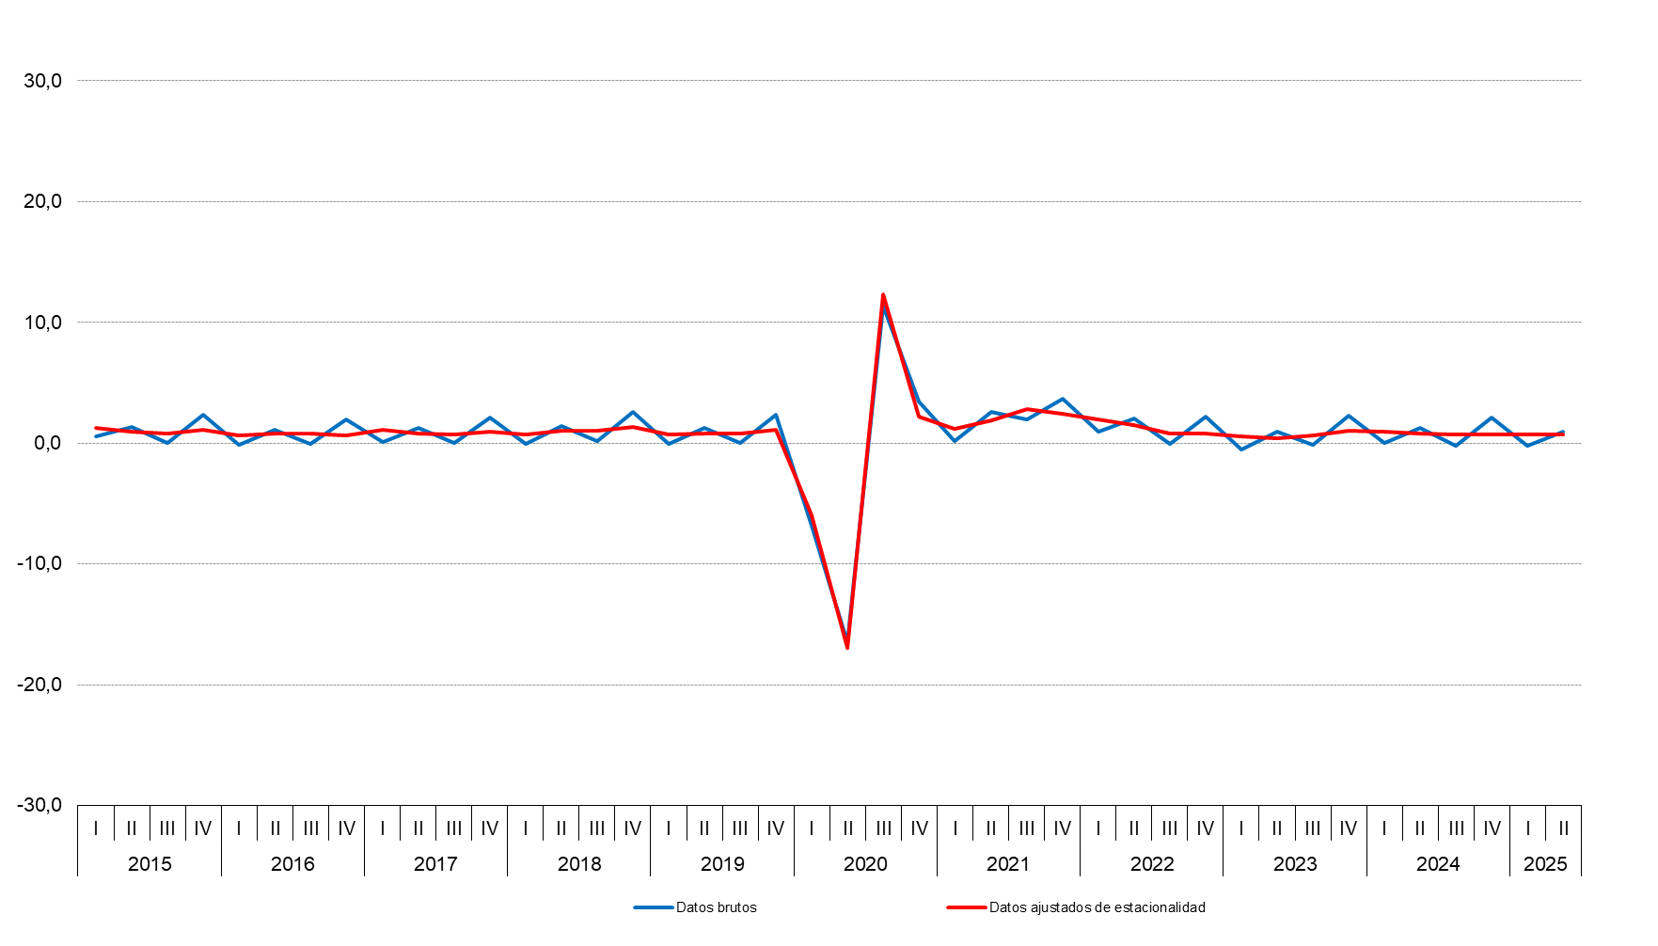
 |  |  |  |  |  |  |  |  |  |  |  |  |  |  |  |  | III
 |  |  |  |  |  |  |  |  |  |  |  |  |  |  |  |  | IV
 |  |  |  |  |  |  |  |  |  |  |  |  |  |  |  | 2016 | I
 |  |  |  |  |  |  |  |  |  |  |  |  |  |  |  |  | II
 |  |  |  |  |  |  |  |  |  |  |  |  |  |  |  |  | III
 |  |  |  |  |  |  |  |  |  |  |  |  |  |  |  |  | IV
 |  |  |  |  |  |  |  |  |  |  |  |  |  |  |  | 2017 | I
 |  |  |  |  |  |  |  |  |  |  |  |  |  |  |  |  | II
 |  |  |  |  |  |  |  |  |  |  |  |  |  |  |  |  | III
 |  |  |  |  |  |  |  |  |  |  |  |  |  |  |  |  | IV
 |  |  |  |  |  |  |  |  |  |  |  |  |  |  |  | 2018 | I
 |  |  |  |  |  |  |  |  |  |  |  |  |  |  |  |  | II
 |  |  |  |  |  |  |  |  |  |  |  |  |  |  |  |  | III
 |  |  |  |  |  |  |  |  |  |  |  |  |  |  |  |  | IV
 |  |  |  |  |  |  |  |  |  |  |  |  |  |  |  | 2019 | I
 |  |  |  |  |  |  |  |  |  |  |  |  |  |  |  |  | II
 |  |  |  |  |  |  |  |  |  |  |  |  |  |  |  |  | III
 |  |  |  |  |  |  |  |  |  |  |  |  |  |  |  |  | IV
 |  |  |  |  |  |  |  |  |  |  |  |  |  |  |  | 2020 | I
 |  |  |  |  |  |  |  |  |  |  |  |  |  |  |  |  | II
 |  |  |  |  |  |  |  |  |  |  |  |  |  |  |  |  | III
 |  |  |  |  |  |  |  |  |  |  |  |  |  |  |  |  | IV
 |  |  |  |  |  |  |  |  |  |  |  |  |  |  |  | 2021 | I
 |  |  |  |  |  |  |  |  |  |  |  |  |  |  |  |  | II
 |  |  |  |  |  |  |  |  |  |  |  |  |  |  |  |  | III
 |  |  |  |  |  |  |  |  |  |  |  |  |  |  |  |  | IV
 |  |  |  |  |  |  |  |  |  |  |  |  |  |  |  | 2022 | I
 |  |  |  |  |  |  |  |  |  |  |  |  |  |  |  |  | II
 |  |  |  |  |  |  |  |  |  |  |  |  |  |  |  |  | III
 |  |  |  |  |  |  |  |  |  |  |  |  |  |  |  |  | IV
 |  |  |  |  |  |  |  |  |  |  |  |  |  |  |  | 2023 | I
 |  |  |  |  |  |  |  |  |  |  |  |  |  |  |  |  | II
 |  |  |  |  |  |  |  |  |  |  |  |  |  |  |  |  | III
 |  |  |  |  |  |  |  |  |  |  |  |  |  |  |  |  | IV
 |  |  |  |  |  |  |  |  |  |  |  |  |  |  |  | 2024 | I
 |  |  |  |  |  |  |  |  |  |  |  |  |  |  |  |  | II
 |  |  |  |  |  |  |  |  |  |  |  |  |  |  |  |  | III
 |  |  |  |  |  |  |  |  |  |  |  |  |  |  |  |  | IV
 |  |  |  |  |  |  |  |  |  |  |  |  |  |  |  | 2025 | I
Fuente: Dirección General de Economía e Industria. Comunidad de Madrid

Tasas de variación interanual por años y trimestres según Producto Interior Bruto y sus componentes

Porcentajes
 | Gasto en consumo final de los hogares |  | Gasto en consumo final de las AA.PP. e ISFLSH |  | Total gasto en consumo final |  | Inversión en viviendas |  | Resto de inversión |  | Total formación bruta de capital |  | Demanda regional |  | Demanda externa(1) |  | PIB
 | Datos brutos | Datos ajustados de estacionalidad | Datos brutos | Datos ajustados de estacionalidad | Datos brutos | Datos ajustados de estacionalidad | Datos brutos | Datos ajustados de estacionalidad | Datos brutos | Datos ajustados de estacionalidad | Datos brutos | Datos ajustados de estacionalidad | Datos brutos | Datos ajustados de estacionalidad | Datos brutos | Ciclo Tendencia | Datos brutos | Datos ajustados de estacionalidad
...
2011T1 | 0.4 | 0.1 | 1.3 | 1.4 | 0.7 | 0.4 | -10.5 | -10.9 | 12.8 | 12.5 | 5.9 | 5.7 | 1.8 | 1.6 | -0.5 | -0.2 | 1.1 | 1.1
2024T4 | 4.5 | 4.0 | 3.8 | 3.7 | 4.3 | 3.9 | 1.9 | 2.0 | 1.8 | 2.3 | 1.8 | 2.2 | 3.7 | 3.5 | -0.2 | -0.1 | 3.2 | 3.1
2025T1 | 3.9 | 3.8 | 3.0 | 3.0 | 3.7 | 3.6 | 3.5 | 2.6 | 0.6 | 2.0 | 1.3 | 2.1 | 3.1 | 3.2 | 0.2 | 0.0 | 3.0 | 3.0
2025T2 | 3.3 | 3.6 | 2.8 | 2.3 | 3.2 | 3.3 | 6.5 | 6.4 | 0.9 | 3.6 | 2.1 | 4.2 | 2.9 | 3.5 | 0.1 | -0.3 | 2.7 | 2.9

(1) Aportación al crecimiento del PIB

Fuente: Dirección General de Economía e Industria. Comunidad de Madrid

Evolución de la tasa de variación interanual del PIB
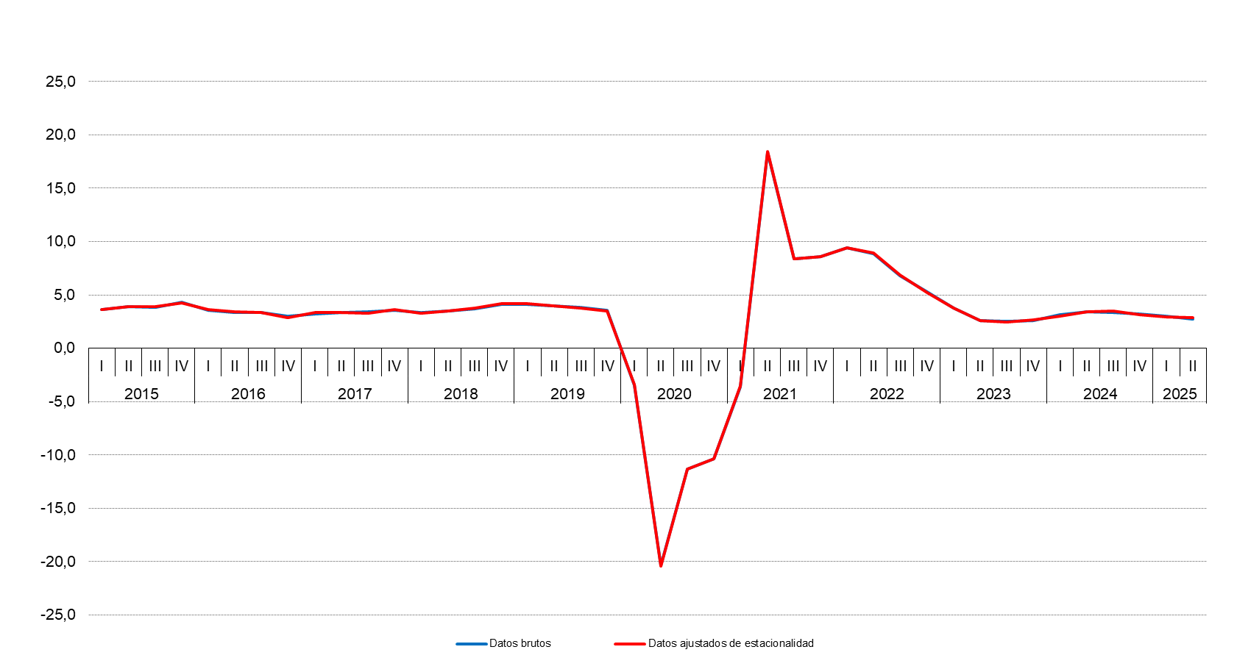

 |  |  |  |  |  |  |  |  |  |  |  |  |  |  |  |  |  | 1.4
 |  |  |  |  |  |  |  |  |  |  |  |  |  |  |  |  |  | 0.6
 |  |  |  |  |  |  |  |  |  |  |  |  |  |  |  |  |  | 1.1
 |  |  |  |  |  |  |  |  |  |  |  |  |  |  |  |  |  | 0.1
 |  |  |  |  |  |  |  |  |  |  |  |  |  |  |  |  |  | -0.2
 |  |  |  |  |  |  |  |  |  |  |  |  |  |  |  |  |  | -1.3
Fuente: Instituto de Estadística de la Comunidad de Madrid |  |  |  |  |  |  |  |  |  |  |  |  |  |  |  |  |  | -2.7
 |  |  |  |  |  |  |  |  |  |  |  |  |  |  |  |  |  | -3.2
 |  |  |  |  |  |  |  |  |  |  |  |  |  |  |  |  |  | -3.5
 |  |  |  |  |  |  |  |  |  |  |  |  |  |  |  |  |  | -3.4
Fuente: Dirección General de Economía e Industria. Comunidad de Madrid |  |  |  |  |  |  |  |  |  |  |  |  |  |  |  |  |  | -1.4
 |  |  |  |  |  |  |  |  |  |  |  |  |  |  |  |  |  | 0.1
 |  |  |  |  |  |  |  |  |  |  |  |  |  |  |  |  |  | 0.2
Aportación al crecimiento del PIB de la Demanda regional y de la Demanda externa |  |  |  |  |  |  |  |  |  |  |  |  |  |  |  |  |  | 2.4
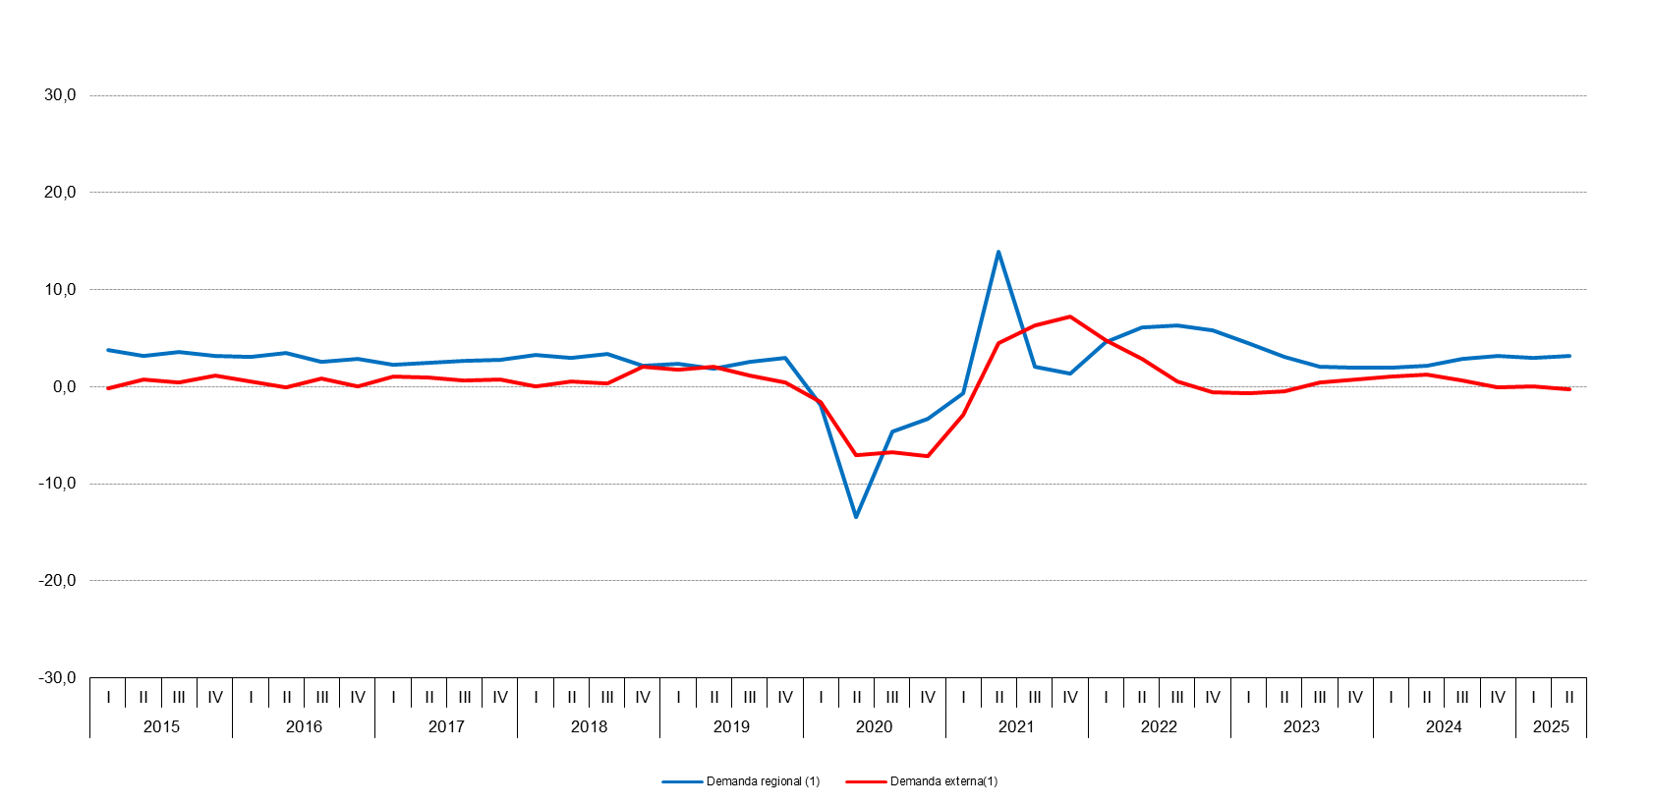
 |  |  |  |  |  |  |  |  |  |  |  |  |  |  |  |  |  | 2.0
 |  |  |  |  |  |  |  |  |  |  |  |  |  |  |  |  |  | 2.6
 |  |  |  |  |  |  |  |  |  |  |  |  |  |  |  |  |  | 3.8
 |  |  |  |  |  |  |  |  |  |  |  |  |  |  |  |  |  | 3.2
 |  |  |  |  |  |  |  |  |  |  |  |  |  |  |  |  |  | 3.6
 |  |  |  |  |  |  |  |  |  |  |  |  |  |  |  |  |  | 3.2
 |  |  |  |  |  |  |  |  |  |  |  |  |  |  |  |  |  | 3.1
 |  |  |  |  |  |  |  |  |  |  |  |  |  |  |  |  |  | 3.5
 |  |  |  |  |  |  |  |  |  |  |  |  |  |  |  |  |  | 2.6
 |  |  |  |  |  |  |  |  |  |  |  |  |  |  |  |  |  | 2.9
 |  |  |  |  |  |  |  |  |  |  |  |  |  |  |  |  |  | 2.3
 |  |  |  |  |  |  |  |  |  |  |  |  |  |  |  |  |  | 2.5
 |  |  |  |  |  |  |  |  |  |  |  |  |  |  |  |  |  | 2.7
 |  |  |  |  |  |  |  |  |  |  |  |  |  |  |  |  |  | 2.8
 |  |  |  |  |  |  |  |  |  |  |  |  |  |  |  |  |  | 3.3
 |  |  |  |  |  |  |  |  |  |  |  |  |  |  |  |  |  | 3.0
 |  |  |  |  |  |  |  |  |  |  |  |  |  |  |  |  |  | 3.4
 |  |  |  |  |  |  |  |  |  |  |  |  |  |  |  |  |  | 2.2
 |  |  |  |  |  |  |  |  |  |  |  |  |  |  |  |  |  | 2.4
 |  |  |  |  |  |  |  |  |  |  |  |  |  |  |  |  |  | 1.9
 |  |  |  |  |  |  |  |  |  |  |  |  |  |  |  |  |  | 2.6
 |  |  |  |  |  |  |  |  |  |  |  |  |  |  |  |  |  | 3.0
 |  |  |  |  |  |  |  |  |  |  |  |  |  |  |  |  |  | -1.9
 |  |  |  |  |  |  |  |  |  |  |  |  |  |  |  |  |  | -13.5
 |  |  |  |  |  |  |  |  |  |  |  |  |  |  |  |  |  | -4.7
 |  |  |  |  |  |  |  |  |  |  |  |  |  |  |  |  |  | -3.3
 |  |  |  |  |  |  |  |  |  |  |  |  |  |  |  |  |  | -0.7
 |  |  |  |  |  |  |  |  |  |  |  |  |  |  |  |  |  | 14.0
 |  |  |  |  |  |  |  |  |  |  |  |  |  |  |  |  |  | 2.1
 |  |  |  |  |  |  |  |  |  |  |  |  |  |  |  |  |  | 1.4
 |  |  |  |  |  |  |  |  |  |  |  |  |  |  |  |  |  | 4.6
 |  |  |  |  |  |  |  |  |  |  |  |  |  |  |  |  |  | 6.1
 |  |  |  |  |  |  |  |  |  |  |  |  |  |  |  |  |  | 6.3
(1) Aportación al crecimiento del PIB |  |  |  |  |  |  |  |  |  |  |  |  |  |  |  |  |  | 5.8
 |  |  |  |  |  |  |  |  |  |  |  |  |  |  |  |  |  | 4.5
Fuente: Dirección General de Economía e Industria. Comunidad de Madrid |  |  |  |  |  |  |  |  |  |  |  |  |  |  |  |  |  | 3.1
 |  |  |  |  |  |  |  |  |  |  |  |  |  |  |  |  |  | 2.0
 |  |  |  |  |  |  |  |  |  |  |  |  |  |  |  |  |  | 1.9
 |  |  |  |  |  |  |  |  |  |  |  |  |  |  |  |  |  | 1.9
 |  |  |  |  |  |  |  |  |  |  |  |  |  |  |  |  |  | 2.1
 |  |  |  |  |  |  |  |  |  |  |  |  |  |  |  |  |  | 2.8
...

Anual
...
(1) Aportación al crecimiento del PIB

Fuente: Dirección General de Economía e Industria. Comunidad de Madrid

Evolución de la tasa de crecimiento del PIB

Porcentajes

 | PIB
2011 | 0.7
2012 | -0.3
2013 | -0.9
2014 | 1.8
2015 | 3.9
2016 | 3.3
2017 | 3.4
2018 | 3.7
2019 | 3.9
2020 | -11.4
2021 | 7.5
2022 | 7.6
2023 | 2.9
2024 | 3.3

 | Demanda regional(1)

 | 2.6
 | 0.8
Fuente: Dirección General de Economía e Industria. Comunidad de Madrid | -1.8
 | -2.1
 | 1.8
Aportación al crecimiento del PIB de la Demanda regional y de la Demanda externa | 3.4
 | 3.0
Porcentajes | 2.5
 | 2.9
 | Demanda regional(1) | Demanda externa(1)
2011 | 0.8 | -0.1
2012 | -1.8 | 1.5
2013 | -2.1 | 1.2
2014 | 1.8 | 0.0
2015 | 3.4 | 0.5
2016 | 3.0 | 0.3
2017 | 2.5 | 0.9
2018 | 2.9 | 0.7
2019 | 2.5 | 1.4
2020 | -5.8 | -5.6
2021 | 3.8 | 3.6
2022 | 5.7 | 1.9
2023 | 2.9 | 0.0
2024 | 2.5 | 0.8
 | 2.5
 | -5.8
 | 3.8
 | 5.7
 | 2.9
 | 2.5

(1) Aportación al crecimiento del PIB

Fuente: Dirección General de Economía e Industria. Comunidad de Madrid

